关系图
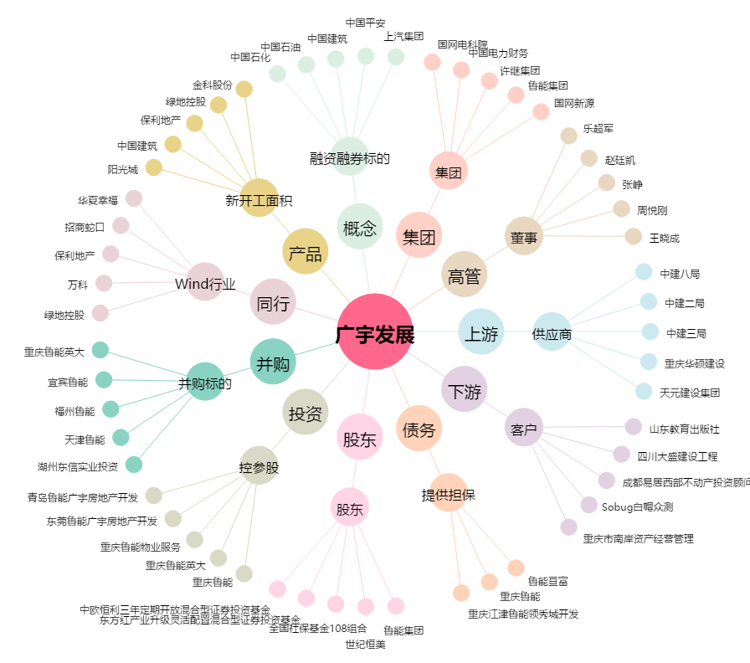
广宇发展[000537.SZ] - 关系概览图

